Estadísticas
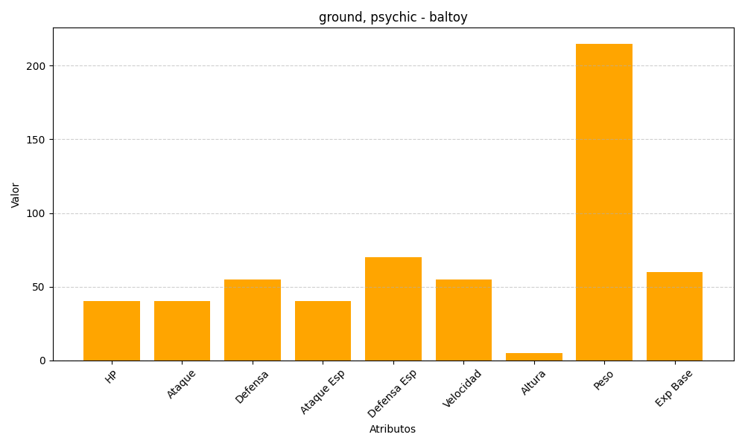
ID | Nombre | Tipo | HP | Ataque | Defensa | Ataque Especial | Defensa Especial | Velocidad | Altura | Peso | Experiencia Base
343 | baltoy | ground, psychic | 40 | 40 | 55 | 40 | 70 | 55 | 5 | 215 | 60

